GRAFICO DE PASTEL
Distribución del Género del Responsable de Empresa
GeneroResponsable | Conteo
Masculino | 50
Femenino | 45
Otro | 5

¿Cuál categoría representa la mayor proporción?
➤ Masculino es la categoría más representada entre los responsables de empresas.

¿Las proporciones están equilibradas o muy desiguales?
➤ Están relativamente equilibradas entre Masculino y Femenino, aunque el porcentaje de Masculino es ligeramente mayor. “Otro” tiene una proporción muy baja.

¿Qué segmentos podrían agruparse para simplificar la información?
➤ Se podría agrupar “Otro” dentro de una categoría general como “Otros” si el análisis lo requiere, ya que su proporción es pequeña.

¿Es adecuado usar un gráfico circular para estos datos? ¿Por qué?
➤ Sí es adecuado, porque se quiere mostrar la proporción de un total (responsables de empresa por género) y hay pocas categorías claras.

GRAFICAS DE DISPERSIÓN
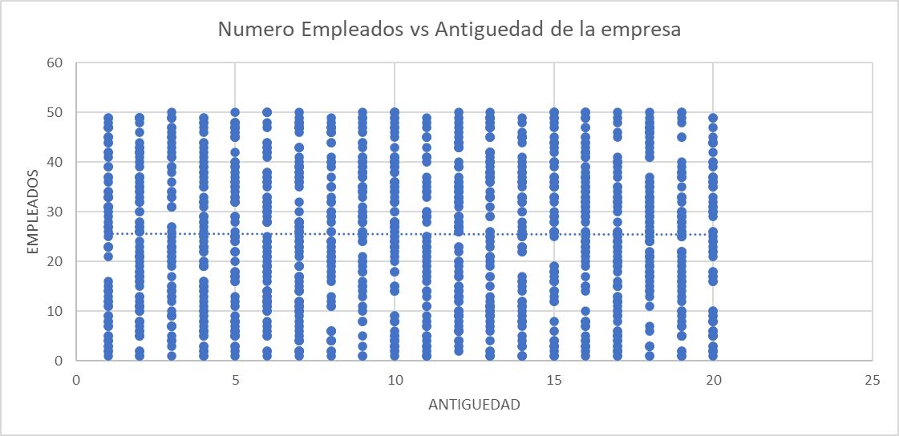
 | Distribución de los Puntos: Los puntos se distribuyen a lo largo de una tendencia general ascendente, lo que sugiere que a mayor antigüedad de la empresa, mayor es el número de empleados. Excepciones: Hay algunos puntos que se desvían de la tendencia general, mostrando empresas con mayor antigüedad pero menor número de empleados, y viceversa. Concentración de Datos: La mayor concentración de puntos se encuentra en la parte inferior izquierda del gráfico, indicando que hay más empresas jóvenes con pocos empleados. Dispersión: A medida que aumenta la antigüedad de las empresas, los puntos se dispersan más, mostrando una mayor variabilidad en el número de empleados.

1. ¿Se observa una relación entre las dos variables? ¿De qué tipo? Sí, se observa una relación positiva entre las dos variables representadas, a medida que aumenta el valor de una variable, también aumenta el valor de la otra.

2. ¿Hay puntos que se alejan claramente del patrón general? Sí, hay algunos puntos que se alejan del patrón general de la nube de puntos, estos puntos podrían representar excepciones o casos atípicos en los datos.

3. ¿La relación es lineal o no lineal? La relación parece ser aproximadamente lineal. Los puntos se distribuyen siguiendo una tendencia ascendente que se asemeja a una línea recta.

4. ¿Qué podrías predecir si conoces el valor de una de las variables? Si conoces el valor de una de las variables, podrías predecir un valor aproximado de la otra variable basándote en la tendencia general observada en el gráfico. Es decir, podrías hacer una predicción o estimación del valor de la variable desconocida a partir del valor conocido

